calculs
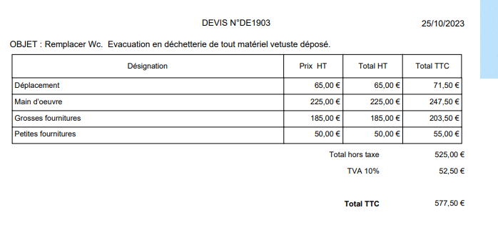
AKF
 | 380.00 € | 1/2 journée 1 gars
 | 550.00 € | 1/2 journée 2 gars

Achats prévus
 |  |  | Marge affaire | 407.50 €
Pack geberit wc | 92.50 € | prendre fact /2
Petites frn | 25.00 € | prendre fact /2 | CA | 525.00 €

 |  |  | CA à reverser | -400.00 €
 | 117.50 €
 |  |  | Marge restant blicko | 125.00 €
Marge AKF | 282.50 € | 190 + 117,50

 | 400.00 €
 |  |  | Marge AKF | 282.50 € | 69%
A facturer arrondi | 400.00 € |  | Marge blicko | 125.00 € | 31%

 |  |  |  | 407.50 € | 100%

code
PROGRAMMER EN VBA LA GENERATION d'un pdf
Voici un exemple de code VBA pour générer un PDF à partir d'un classeur Excel :
Tout d'abord, vous devez ajouter une référence à la bibliothèque Adobe Acrobat dans votre projet. Pour ce faire, allez dans l'éditeur VBA, cliquez sur Outils -> Références, recherchez "Adobe Acrobat" dans la liste et cochez la case correspondante.
Ensuite, voici un exemple de code pour générer un PDF :
VBACopy code
Sub GenererPDF() ' Déclaration des variables Dim Chemin As String Dim NomFichier As String Dim PDF As Object Dim wd As Object ' Spécifier le chemin et le nom de fichier pour le PDF Chemin = "C:\MonDossier\" NomFichier = "MonFichier.pdf" ' Créer un objet Adobe Acrobat Set PDF = CreateObject("AcroExch.PDDoc") ' Ouvrir le fichier PDF If PDF.Open(Chemin & NomFichier) Then ' Si le fichier existe déjà, le fermer et en créer un nouveau PDF.Close Set PDF = CreateObject("AcroExch.PDDoc") End If ' Créer un objet Word pour copier le contenu du classeur Excel Set wd = CreateObject("Word.Application") wd.Visible = False ' Cacher Word ' Copier le contenu du classeur Excel dans le presse-papiers ActiveSheet.Cells.Copy ' Créer un nouveau document Word et coller le contenu du presse-papiers wd.Documents.Add wd.Selection.Paste ' Enregistrer le document Word au format PDF wd.ActiveDocument.ExportAsFixedFormat _ OutputFileName:=Chemin & NomFichier, _ ExportFormat:=wdExportFormatPDF ' Fermer le document Word wd.ActiveDocument.Close False wd.Quit ' Ouvrir le fichier PDF PDF.Open Chemin & NomFichier ' Afficher le PDF PDF.SetView "Fit" PDF.SetActiveWindow ' Enregistrer et fermer le fichier PDF PDF.Save PDSaveFull, Chemin & NomFichier PDF.Close ' Libérer les objets de la mémoire Set PDF = Nothing Set wd = Nothing ' Message de confirmation MsgBox "Le PDF a été généré avec succès." End Sub
Ce code utilise la bibliothèque Adobe Acrobat pour créer un objet PDF, puis utilise Microsoft Word pour copier le contenu du classeur Excel dans le presse-papiers et l'enregistrer au format PDF. Enfin, le fichier PDF est ouvert, enregistré et fermé à l'aide de l'objet Adobe Acrobat.

